verandermodel
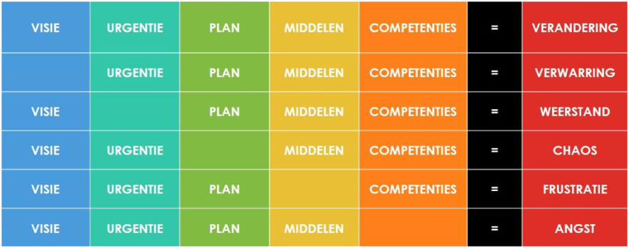
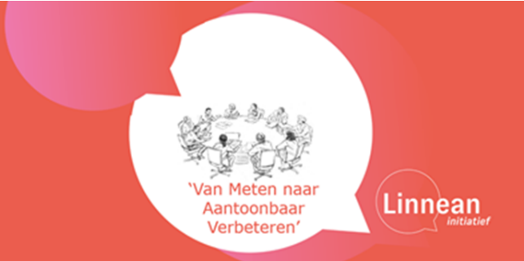
Rondetafel 'van meten naar aantoonbaar verbeteren' is een iniatief van het Amsterdam UMC en LUMC, met als doel de implementatie en realisatie van VBHC in Nederland te ondersteunen en versneller door kennis en tools met elkaar te delen. Deze kennisbank is opgebouwd uit de best practices die opgehaald zijn tijdens de rondetafel bijeenkomsten. De invoering van het concept VBHC is een grote veranderopgave. Daarom heeft de rondetafel het verandermodel van Knoster genomen als handvat om daar per element de bestaande interventies op te inventariseren. Enkele elementen zijn onderwerp geweest van rondetafels en apart in tabbladen uitgewerkt. Voor meer informatie kunt u contact opnemen met het Linnean netwerk (linnean@zinl.nl), en met natuurlijk de betrokken collega's wiens contactgegevens achter de verschillende interventies staan. September 2021

